상품제안서
오색 색동파우치 - 손잡이끈 부착 [PH009] | 상품코드: F29830

 |  |  |  |  |  |  | 02-412-0044 | www.easy1.co.kr
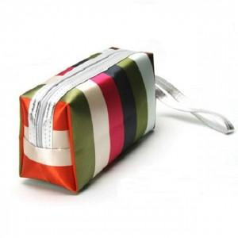

【상세/제작정보】

【인쇄/포장옵션】 | 실크 / OPP(비닐)

【공급단가】 | 수량 | 500~ | 1,000~ | 3,000~ | 5,000~ | 10,000~
*VAT별도 | 단가 | 910원 | 890원 | 870원 | 840원 | 800원

【상품 URL】 | https://dev.easy1.co.kr:443/src/goods_detail.php?gdno=29830

